상품제안서
렉스퀸 블로우 헤어드라이기 | 상품코드: F32221

 |  |  |  |  |  |  | 02-412-0044 | www.easy1.co.kr
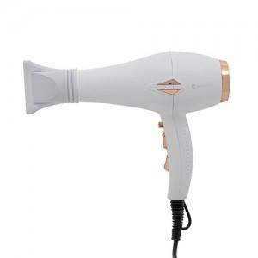

【상세/제작정보】

【인쇄/포장옵션】 | 레이저, 스티커 / 포장지포장

【공급단가】 | 수량 | 20~ | 50~ | 100~ | 300~ | 500~
*VAT별도 | 단가 | 22,440원 | 22,060원 | 21,500원 | 21,130원 | 20,570원

【상품 URL】 | http://www.easy1.co.kr/src/goods_detail.php?gdno=32221

